Publish
Build project

Build OK

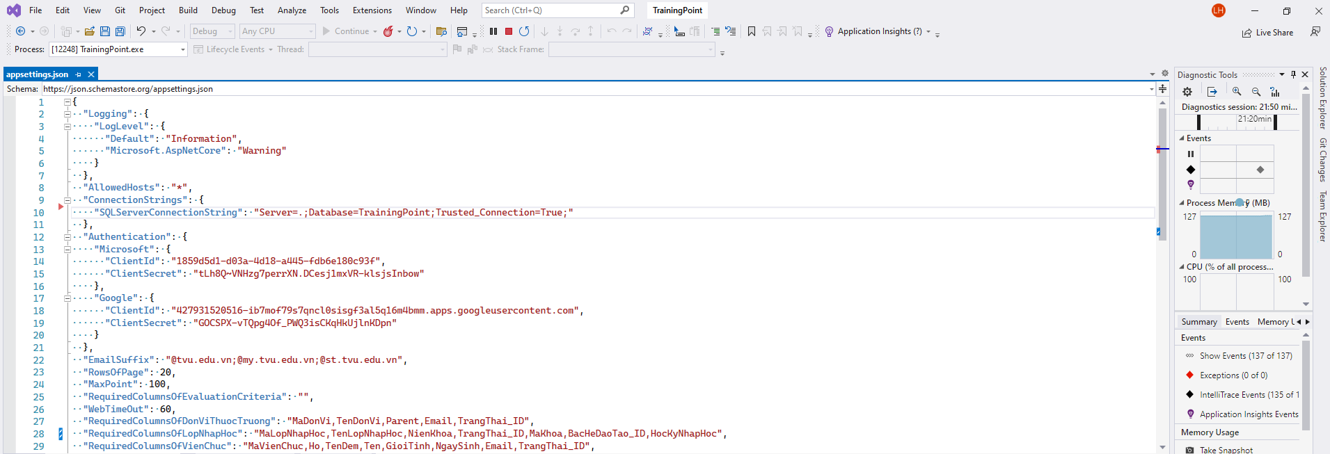

Điều chỉnh SQLServerConnectionString -> phù hợp với môi trường Deploy



Chuột phải -> Chọn Publish

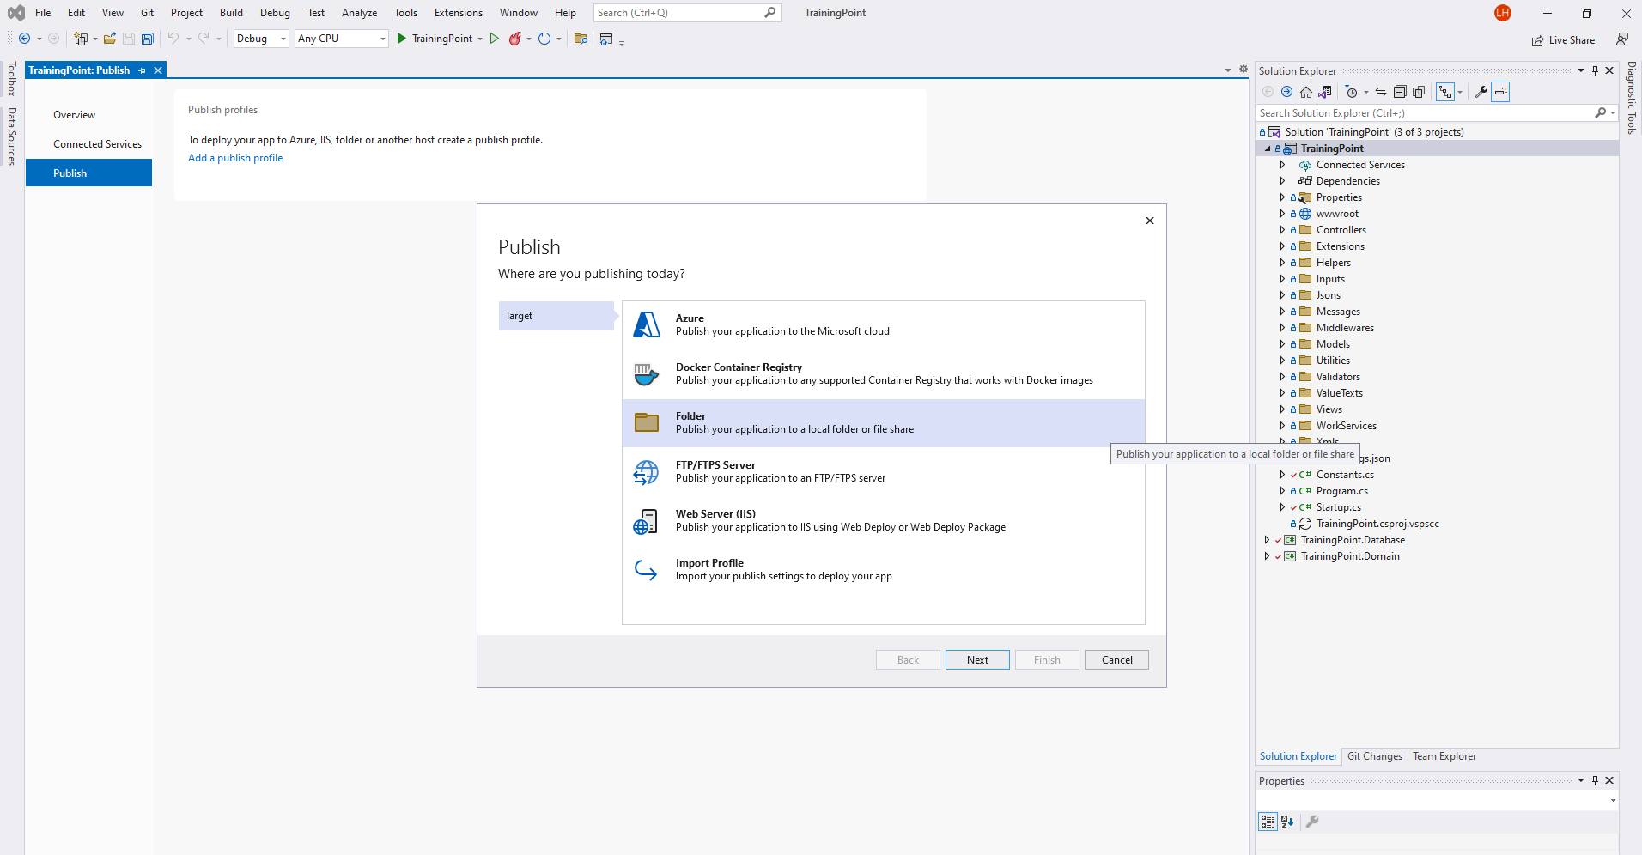

Chọn Next

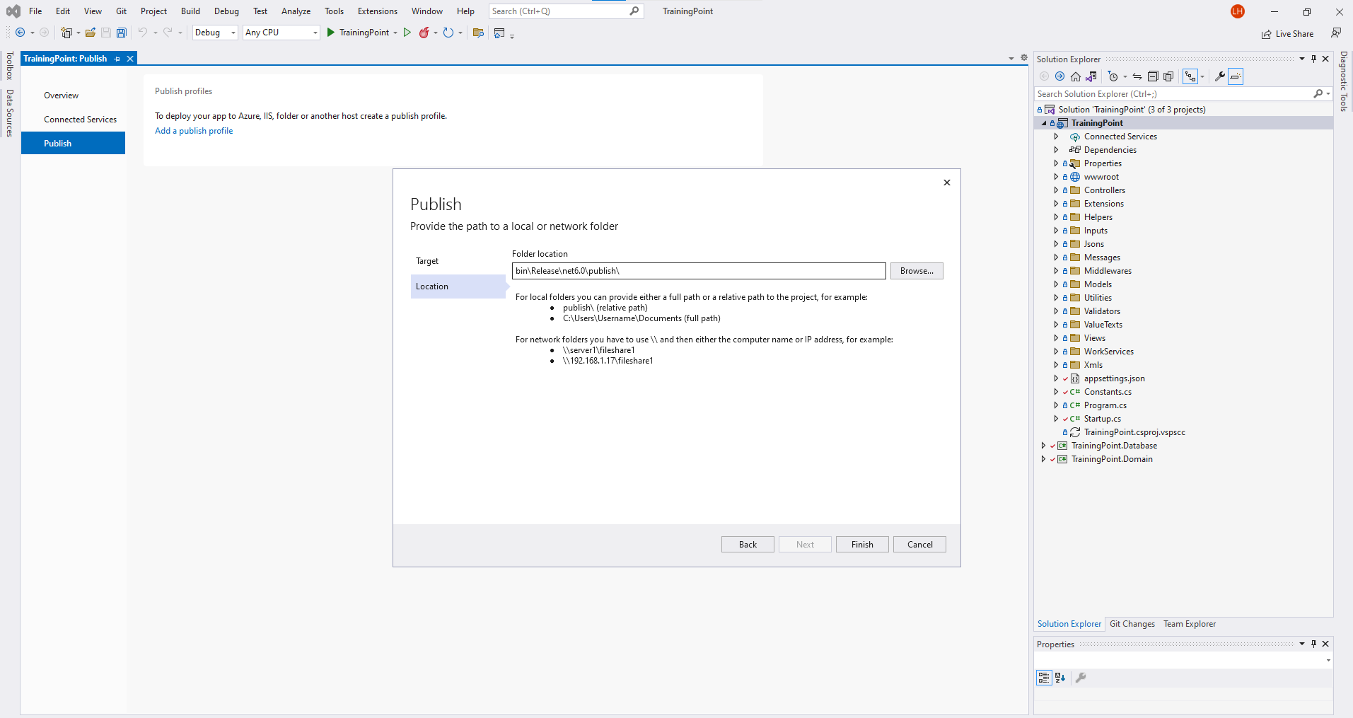

Chọn Finish

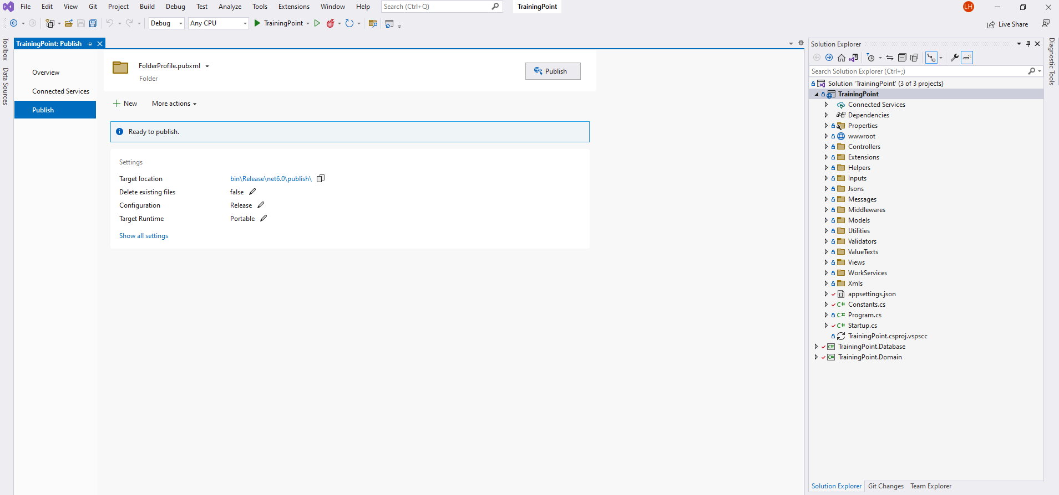

Chọn Publish

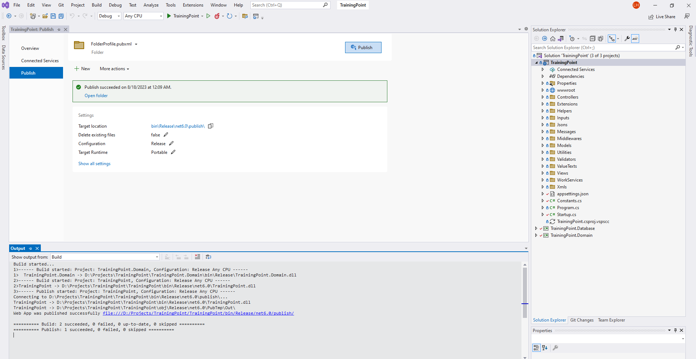

Mở folder

Publish OK

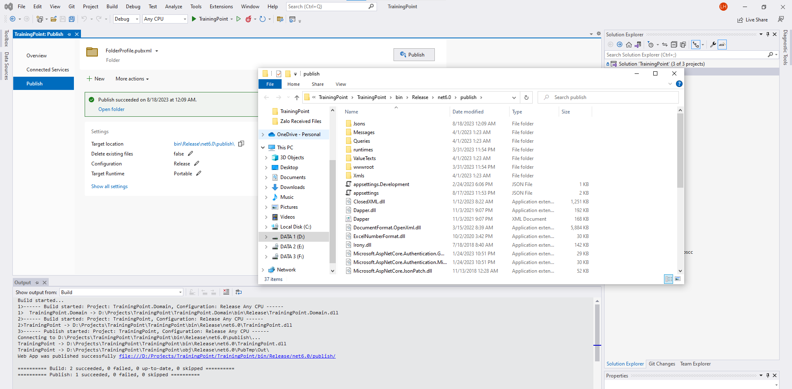

Copy tất cả file vào folder cần Deploy

